利用同意書
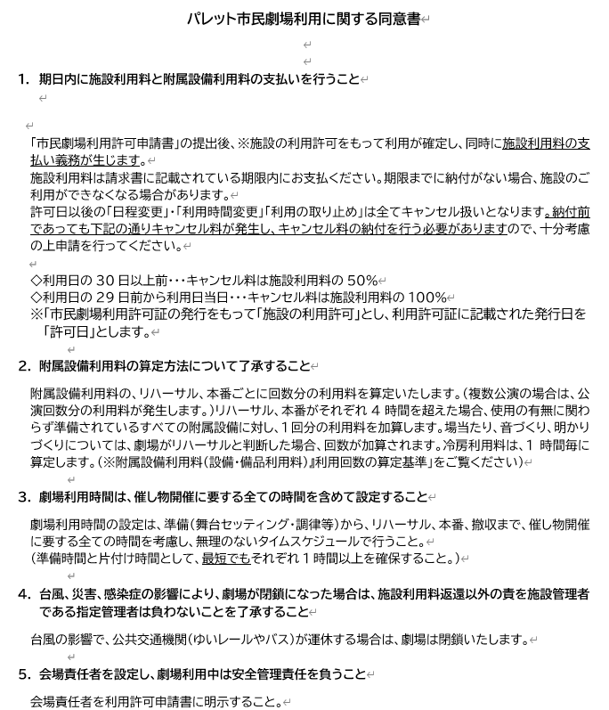
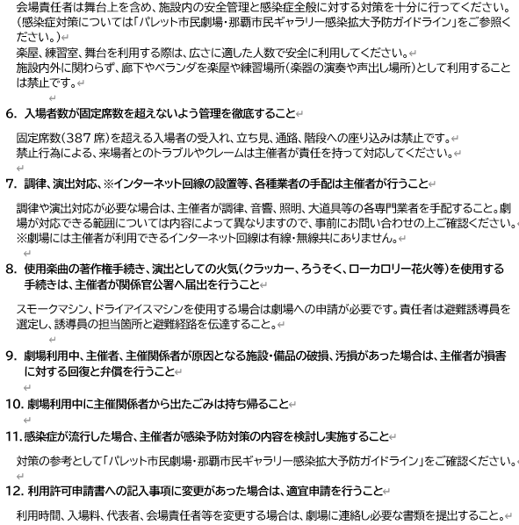
私は下記の事項に同意し、パレット市民劇場の利用を申請します。

署名日： | 令和 年 月 日 | 団 体 名
 |  | 氏 名 （自 署）

